상품제안서
북유럽 허브티 벨벳 페파민트 블렌딩 1.5g티백X1개 | 상품코드: S40662

 |  |  |  |  |  |  | 02-713-8555 | www.synergygift.co.kr
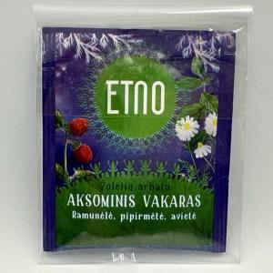 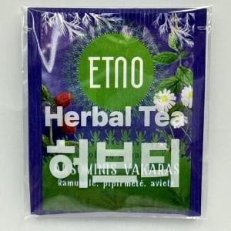

【상세/제작정보】 | <p><span style="font-size: 14pt;">*북유럽 청정지역 허브티, 재충전을 위한 향기로운 휴식, 리투아니아 침출차.</span><br><span style="font-size: 14pt;">*서양박하잎(페파민트) 60%, 캐모마일꽃 30%, 라즈베리잎 10%.로 구성.</span><br><span style="font-size: 14pt;">*직사광선 및 고온다습한 곳을 피하여 건조하고 서늘한 곳에 실온 보관.</span><br><span style="font-size: 14pt;">*100℃ 물에 티백을 넣어 5분간 충분히 우려서 음용.</span><br>&nbsp;</p><p>&nbsp;</p><p><span style="font-size: 14pt;">※ 기본수량 미만 진행시 별도 문의 바랍니다. (최소 2,000개)</span></p>

【인쇄/포장옵션】 | 스티커, OPP 1도인쇄 / OPP(비닐)

【공급단가】 | 수량 | 3,000~ | 5,000~ | 10,000~ | 30,000~ | 50,000~
*VAT별도 | 단가 | 212원 | 205원 | 199원 | 195원 | 192원

【상품 URL】 | https://www.synergygift.co.kr:443/src/goods_detail.php?gdno=40662

